Ejercicio 1
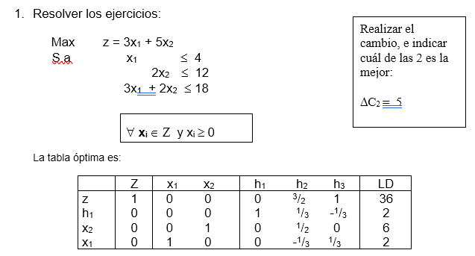
Realizar el cambio, e indicar cuál de las 2 es la mejor:
ΔC₂ = 5
ΔC₁ = 2

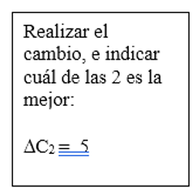
Solución óptima
 | z*= | 36
 | x1*= | 2
 | x2*= | 6

primer cambio

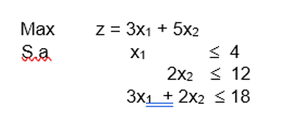
Max | z= 3x1 + 10x2
S.a | x1 | <=4
 | 2x2 | <=12
 | 3x1+2x2 | <=18

Solución óptima |  |  |  | Nueva solución
 | z*= | 36 |  | z*= | 66
 | x1*= | 2 | vs | x1*= | 2
 | x2*= | 6 |  | x2*= | 6

 | Aumento |  | 83.33%

Este cambio permite obtener un incremento en el 83,33% de los ingresos percibidos, con la misma cantidad en producción para las dos variables del problema.

segundo cambio

Max | z= 5x1 + 5x2
S.a | x1 | <=4
 | 2x2 | <=12
 | 3x1+2x2 | <=18

Solución óptima |  |  |  | Nueva solución
 | z*= | 36 |  | z*= | 40
 | x1*= | 2 | vs | x1*= | 2
 | x2*= | 6 |  | x2*= | 6

 | Aumento |  | 11.11%

Se tiene un incremento del 11,11% en los beneficios y la producción de las dos variables no sufre ninguna modificación, es decir se mantiene la misma cantidad.

Toma de decisiones

 | Se recomienda realizar el primer cambio, es decir aumentar el beneficio de la 2da variable, ya que se obtendrá un porcentaje de aumento del 83,33% en los ingresos.

AUMENTAR DOS CAMBIOS

Max | z= 2,5x1 + 5x2
S.a | x1 | <=4
 | 2x2 | <=12
 | 3x1+2x2 | <=18

Solución óptima |  |  |  | Nueva solución
 | z*= | 36 |  | z*= | 35
 | x1*= | 2 | vs | x1*= | 2
 | x2*= | 6 |  | x2*= | 6

 | Disminución |  | 2.78%

Se reducen los ingresos en un 2,78%, a pesar de mantener la misma producción en las variables.

Max | z= 3x1 + 3,5x2
S.a | x1 | <=4
 | 2x2 | <=12
 | 3x1+2x2 | <=18

Solución óptima |  |  |  | Nueva solución
 | z*= | 36 |  | z*= | 27
 | x1*= | 2 | vs | x1*= | 2
 | x2*= | 6 |  | x2*= | 6

 | Disminución |  | 25.00%

Se reducen los ingresos en un 25% y la producción en las variables se mantiene con los mismos valores.

¿CUÁL ES LA PEOR ALTERNATIVA DE LAS 4 PLANTEADAS?

 |  | AUMENTO | DISMINUCIÓN
 | OPCION 1 | 83.33%
 | OPCION 2 | 11.11%
 | OPCION 3 |  | 2.78%
 | OPCION 4 |  | 25%

La peor alternativa es disminuir el ingreso de la 2da variable restandole 1,5 u.m, porque genera una disminución en los ingresos del 25%.

Ejercicio 2
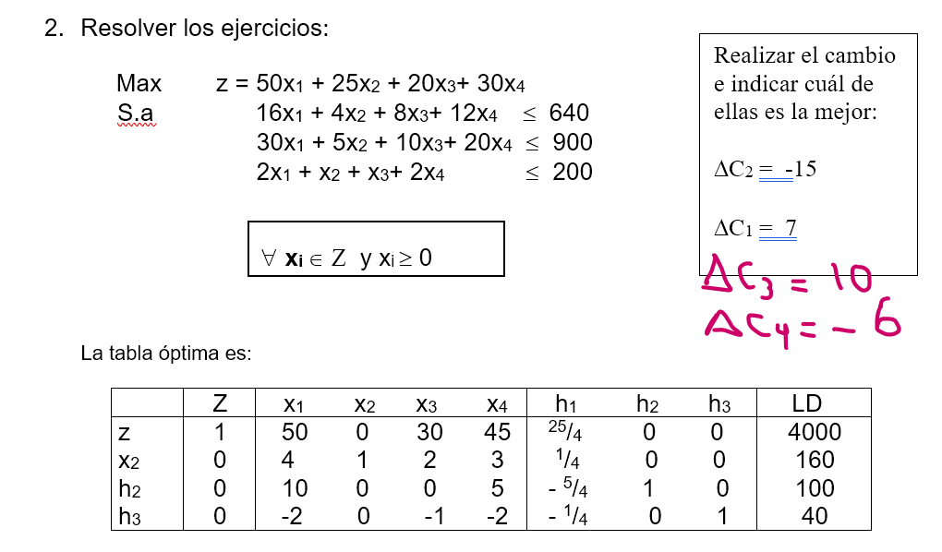

 |  |  |  |  |  |  | Solución óptima
 |  |  |  |  |  |  | z*= | 4000
 |  |  |  |  |  |  | x1*= | 0
 |  |  |  |  |  |  | x2*= | 160
 |  |  |  |  |  |  | x3*= | 0
 |  |  |  |  |  |  | x4*= | 0

Primer cambio

Max | z=50x1 + 10 x2+20x3+30x4
S.a | 16x1+4x2+8x3+12x4 <=640
 | 30x1+5x2+10x3+20x4<=900
 | 2x1+x2+x3+2x4 <=200

Solución óptima |  |  | Nueva solución
z*= | 4000 |  | z*= | 1700
x1*= | 0 |  | x1*= | 10
x2*= | 160 |  | x2*= | 0
x3*= | 0 |  | x3*= | 60
x4*= | 0 |  | x4*= | 0

 | Disminución |  | 57.50%

El cambio propuesto genera una pérdida del 57,5% en los beneficios recibidos, a pesar de que la producción cambie de una monoproducción de la 2da variable a la producción de la 1ra y 3ra variables.

segundo cambio

Max | z= 57 x1+ 25x2+ 20x3+ 30x4
S.a | 16x1+4x2+8x3+12x4 <=640
 | 30x1+5x2+10x3+20x4<=900
 | 2x1+x2+x3+2x4 <=200

Solución óptima |  |  | Nueva solución
z*= | 4000 |  | z*= | 4000
x1*= | 0 |  | x1*= | 0
x2*= | 160 |  | x2*= | 160
x3*= | 0 |  | x3*= | 0
x4*= | 0 |  | x4*= | 0

Realizar el aumento en los beneficios de la 1ra variable, no crea ninguna modificación en los ingresos y en la producción, es decir los resultados se mantienen.

tercer cambio

Max | z= 50 x1+ 25x2+ 30x3+ 30x4
S.a | 16x1+4x2+8x3+12x4 <=640
 | 30x1+5x2+10x3+20x4<=900
 | 2x1+x2+x3+2x4 <=200

Solución óptima |  |  | Nueva solución
z*= | 4000 |  | z*= | 4000
x1*= | 0 |  | x1*= | 0
x2*= | 160 |  | x2*= | 160
x3*= | 0 |  | x3*= | 0
x4*= | 0 |  | x4*= | 0

Realizar el aumento en los beneficios de la 3ra variable, no crea ninguna modificación en los ingresos y en la producción, es decir los resultados se mantienen.

cuarto cambio

Max | z= 50 x1+ 25x2+ 20x3+ 24x4
S.a | 16x1+4x2+8x3+12x4 <=640
 | 30x1+5x2+10x3+20x4<=900
 | 2x1+x2+x3+2x4 <=200

Solución óptima |  |  | Nueva solución
z*= | 4000 |  | z*= | 4000
x1*= | 0 |  | x1*= | 0
x2*= | 160 |  | x2*= | 160
x3*= | 0 |  | x3*= | 0
x4*= | 0 |  | x4*= | 0

Realizar la rebaja en los beneficios de la 4tavariable, no crea ninguna modificación en los ingresos y en la producción, es decir los resultados se mantienen.

 |  |  | ganancia | pérdida | mantiene
 |  | opcion 1 |  | 57.50%
 |  | opcion 2 |  |  | si | aumentar precio de la 1ra variable
 |  | opcion 3 |  |  | si | aumentar precio de la 3ra variable
 |  | opcion 4 |  |  | si | disminuir el precio de la 4ta variable
 | toma de decisiones
 | Se recomienda utilizar cualquiera de las opciones de cambio en las variables 1, 3 o 4, ya que estos cambios no generan pérdida para la empresa, manteniendo su misma producción.

Max | z= 50 x1+ 25x2+ 50x3+ 30x4
S.a | 16x1+4x2+8x3+12x4 <=640
 | 30x1+5x2+10x3+20x4<=900
 | 2x1+x2+x3+2x4 <=200

Solución óptima |  |  | Nueva solución
z*= | 4000 |  | z*= | 4000
x1*= | 0 |  | x1*= | 0
x2*= | 160 |  | x2*= | 0
x3*= | 0 |  | x3*= | 80
x4*= | 0 |  | x4*= | 0

